Blad1
Gör som barnet!
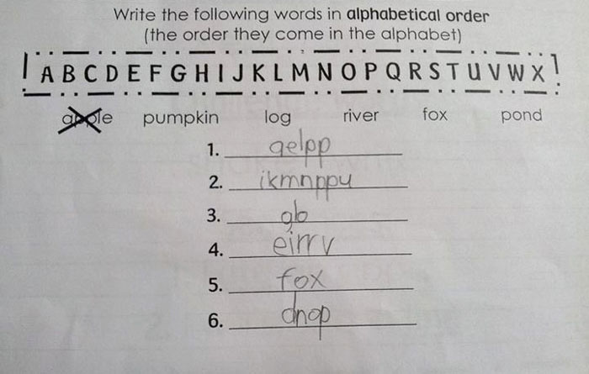
 | Ord | I alfabetisk ordning:
 | Apple
 | Pumpkin
 | Log
 | River
 | Fox
 | Pond

 | Fundera på om du kan lösa detta på olika sätt?

 | Skicka en skärmbild på ditt svar till david@stavegard.se!

Om filen
